CAM Simple
La estrategia de búsqueda más sencilla
 | 128 | 256 | 512 | 1024 | 2048 | 4096 | 8192
SLICE | 19 | 20 | 26 | 21 | 25 | 25 | 33
LUT | 60 | 70 | 71 | 71 | 59 | 63 | 65
FF | 39 | 43 | 47 | 51 | 55 | 59 | 63
Demasiado lenta (Orden = O(2*Tamaño del arbol)
DSP | 0 | 0 | 0 | 0 | 0 | 0 | 0
BRAM | 1 | 1 | 1 | 2 | 3 | 6 | 14
SRL | 0 | 0 | 0 | 0 | 0 | 0 | 0
Timing | 5.792 | 5.893 | 6.561 | 6.221 | 6.284 | 6.871 | 7.422

Latency (min) | 258 | 514 | 1026 | 2050 | 4098 | 8194 | 16386
Latency (avg) | 258 | 514 | 1026 | 2050 | 4098 | 8194 | 16386
Latency (max) | 258 | 514 | 1026 | 2050 | 4098 | 8194 | 16386
Interval (min) | 259 | 515 | 1027 | 2051 | 4099 | 8195 | 16387
Interval (avg) | 259 | 515 | 1027 | 2051 | 4099 | 8195 | 16387
Interval( (max) | 259 | 515 | 1027 | 2051 | 4099 | 8195 | 16387

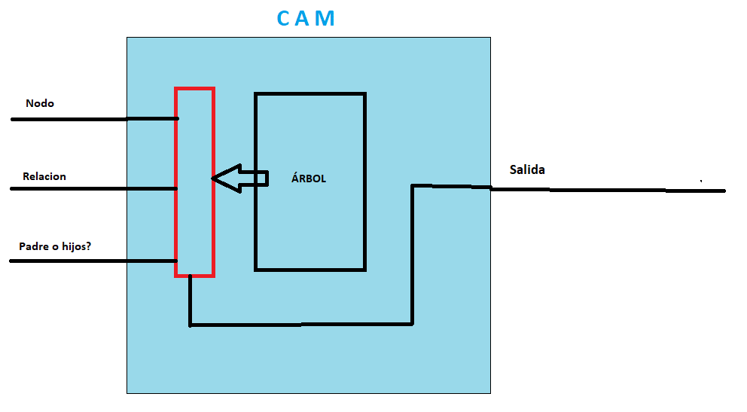

Como podemos comprobar, no hay prácticamente cambios en utilizar la estrategia de usar el almacenamiento de los datos del árbol tanto en anchura como en profundidad. El coste de recursos crece lógicamente con el crecimiento del árbol, siendo lo más destacable el requerimiento de usar 15 BRAMs para guardar los datos del árbol. El uso tanto de FFs como de LUTs crece también pero de manera muy poco significativa. Vemos que la latencia sigue el orden de O(2N) siendo N el tamaño del árbol.

CAM Simple Optimizada
- Misma estrategia que la CAM básica simple
- Las optimizaciones HLS hacen que sea algo mñás rápida, con un orden de busqueda de O(N+3)
- Timing bajo
 | 128 | 256 | 512 | 1024 | 2048 | 4096 | 8192
SLICE | 40 | 42 | 45 | 51 | 60 | 65 | 79
LUT | 103 | 110 | 118 | 127 | 121 | 126 | 133
FF | 114 | 123 | 138 | 150 | 162 | 174 | 186
DSP | 0 | 0 | 0 | 0 | 0 | 0 | 0
BRAM | 1 | 1 | 1 | 2 | 3 | 6 | 14
- Existen mejores estrategias a la hora de busqueda de nodos.
- El tiempo de búsqueda sigue siendo mayor que N
SRL | 0 | 0 | 0 | 0 | 0 | 0 | 0
Timing | 4.754 | 5.767 | 5.395 | 5.448 | 5.69 | 5.588 | 5.748

Latency (min) | 131 | 259 | 515 | 1027 | 2051 | 4099 | 8195
Latency (avg) | 131 | 259 | 515 | 1027 | 2051 | 4099 | 8195
Latency (max) | 131 | 259 | 515 | 1027 | 2051 | 4099 | 8195
Interval (min) | 132 | 260 | 516 | 1028 | 2052 | 4100 | 8196
Interval (avg) | 132 | 260 | 516 | 1028 | 2052 | 4100 | 8196
Interval( (max) | 132 | 260 | 516 | 1028 | 2052 | 4100 | 8196

CAM Simple-Opt-Con parada
-Al salir antes de la búsqueda, su orden de búsqueda oscila entre 4, N/2 y N
 | 128 | 256 | 512 | 1024 | 2048 | 4096 | 8192
SLICE | 25 | 28 | 28 | 29 | 33 | 37 | 41
LUT | 81 | 83 | 87 | 92 | 82 | 88 | 91
FF | 67 | 73 | 79 | 85 | 91 | 97 | 103
DSP | 0 | 0 | 0 | 0 | 0 | 0 | 0
BRAM | 1 | 1 | 1 | 2 | 3 | 6 | 14
- El tiempo de búsqueda sigue sin bajar de O(N) en el peor de los casos.
SRL | 0 | 0 | 0 | 0 | 0 | 0 | 0
Timing | 6.934 | 7.294 | 7.521 | 7.876 | 7.919 | 8.021 | 8.056

Latency (min) | 4 | 9 | 6 | 6 | 6 | 4 | 4
Latency (avg) | 84 | 148 | 295 | 626 | 1219 | 2439 | 4792
Latency (max) | 131 | 259 | 515 | 1027 | 2051 | 4099 | 8195
Interval (min) | 5 | 10 | 7 | 7 | 7 | 5 | 5
Interval (avg) | 84 | 148 | 295 | 626 | 1220 | 2439 | 4792
Interval( (max) | 132 | 260 | 516 | 1028 | 2052 | 4100 | 8196

CAM Binaria
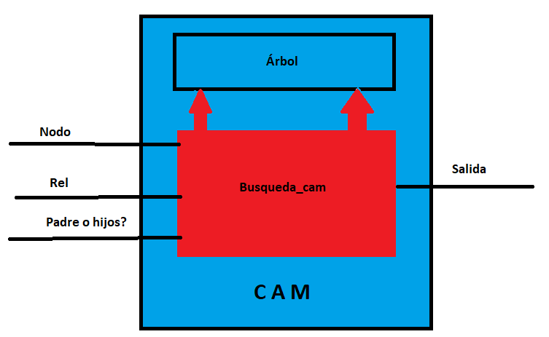
- No consume muchos más recursos en comparación con la simple
 | 128 | 256 | 512 | 1024 | 2048 | 4096 | 8192
SLICE | 22 | 24 | 26 | 29 | 32 | 36 | 42
LUT | 70 | 83 | 93 | 97 | 89 | 97 | 101
FF | 40 | 44 | 48 | 52 | 56 | 60 | 64
DSP | 0 | 0 | 0 | 0 | 0 | 0 | 0
- Sin optimizaciones, sufre de dependencias y su orden de búsqueda es de O(N+N/2)
- No hay ganancia de tiempo respecto a la CAM simple
BRAM | 1 | 1 | 2 | 2 | 3 | 6 | 14
SRL | 0 | 0 | 0 | 0 | 0 | 0 | 0
Timing | 6.64 | 6.776 | 7.034 | 7.097 | 6.919 | 7.196 | 7.453

Latency (min) | 194 | 386 | 770 | 1538 | 3074 | 6146 | 12290
Latency (avg) | 194 | 386 | 770 | 1538 | 3074 | 6146 | 12290
Latency (max) | 194 | 386 | 770 | 1538 | 3074 | 6146 | 12290
Interval (min) | 195 | 387 | 771 | 1539 | 3075 | 6147 | 12291
Interval (avg) | 195 | 387 | 771 | 1539 | 3075 | 6147 | 12291
Interval( (max) | 195 | 387 | 771 | 1539 | 3075 | 6147 | 12291

CAM Binaria Optimizada
- Con las optimizaciones de HLS logramos mejorar bastante tanto el timing como los tiempos de búsqueda
 | 128 | 256 | 512 | 1024 | 2048 | 4096 | 8192
SLICE | 61 | 68 | 76 | 83 | 91 | 108 | 125
LUT | 168 | 182 | 201 | 209 | 209 | 223 | 278
FF | 195 | 217 | 239 | 261 | 287 | 309 | 331
DSP | 0 | 0 | 0 | 0 | 0 | 0 | 0
BRAM | 1 | 1 | 1 | 2 | 3 | 6 | 14
- El cuello de botella hace que el tiempo de búsqueda siga sin ser mejor que la CAM simple a pesar del doble acceso de memoria
- Más recursos para el mismo tiempo.
SRL | 0 | 0 | 0 | 0 | 0 | 0 | 0
Timing | 4.866 | 6.354 | 6.95 | 6.68 | 6.869 | 6.869 | 7.076

Latency (min) | 131 | 259 | 515 | 1027 | 2051 | 4099 | 8195
Latency (avg) | 131 | 259 | 515 | 1027 | 2051 | 4099 | 8195
Latency (max) | 131 | 259 | 515 | 1027 | 2051 | 4099 | 8195
Interval (min) | 132 | 260 | 516 | 1028 | 2052 | 4100 | 8196
Interval (avg) | 132 | 260 | 516 | 1028 | 2052 | 4100 | 8196
Interval( (max) | 132 | 260 | 516 | 1028 | 2052 | 4100 | 8196

CAM Binaria con Reader
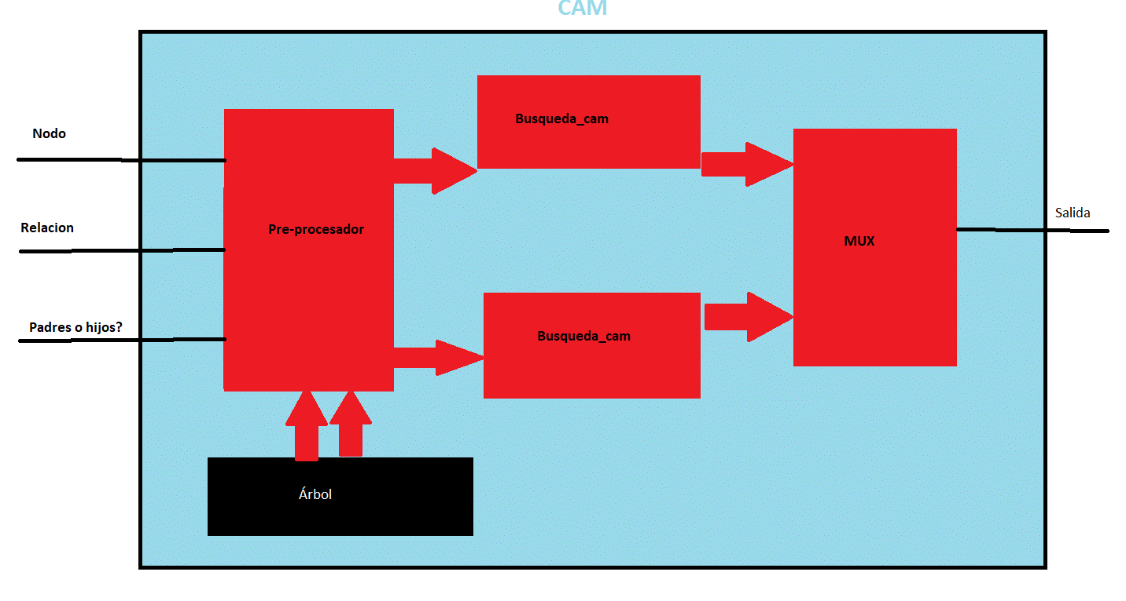
- El tiempo de búsqueda se reduce a N/2 en el peor de los casos
 | 128 | 256 | 512 | 1024 | 2048 | 4096 | 8192
SLICE | 120 | 125 | 127 | 137 | 137 | 154 | 170
LUT | 347 | 363 | 389 | 412 | 430 | 443 | 465
FF | 246 | 259 | 272 | 285 | 298 | 311 | 324
- Más latencia debido a la ejecución de todos los procesos y de las dependencias existentes por el MUX, la lectura...
- Más consumo de recursos que los casos vistos hasta ahora.
DSP | 0 | 0 | 0 | 0 | 0 | 0 | 0
BRAM | 1 | 1 | 2 | 2 | 3 | 6 | 14
SRL | 26 | 32 | 38 | 42 | 44 | 46 | 50
Timing | 6.513 | 7.478 | 6.889 | 7.148 | 7.569 | 7.635 | 7.24

Latency (min) | 75 | 139 | 267 | 523 | 1035 | 2059 | 4107
Latency (avg) | 207 | 400 | 785 | 1553 | 3089 | 6161 | 12305
Latency (max) | 216 | 408 | 792 | 1560 | 3096 | 6168 | 12312
Interval (min) | 1 | 1 | 1 | 1 | 1 | 1 | 1
Interval (avg) | 63 | 127 | 255 | 511 | 1023 | 2047 | 4095
Interval( (max) | 68 | 132 | 260 | 516 | 1028 | 2052 | 4100

CAM binaria reader con 2 salida
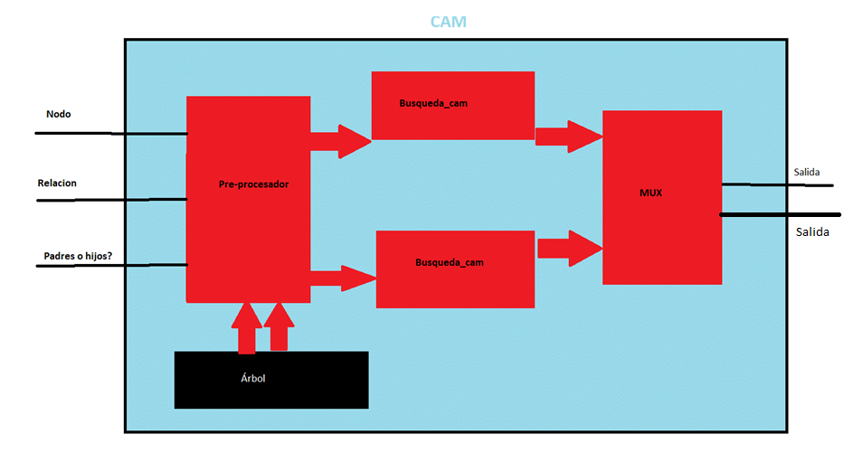
 | 128 | 256 | 512 | 1024 | 2048 | 4096 | 8192
SLICE | 83 | 87 | 91 | 93 | 101 | 109 | 118
LUT | 255 | 270 | 280 | 290 | 293 | 312 | 337
FF | 171 | 199 | 211 | 223 | 235 | 247 | 259
DSP | 0 | 0 | 0 | 0 | 0 | 0 | 0
BRAM | 1 | 1 | 2 | 2 | 3 | 6 | 14
SRL | 18 | 22 | 26 | 28 | 28 | 30 | 32
Timing | 6.693 | 6.537 | 7.537 | 7.732 | 7.372 | 7.289 | 7.03

Latency (min) | 69 | 134 | 262 | 518 | 1030 | 4 | 4
Latency (avg) | 75 | 134 | 262 | 518 | 1030 | 2052 | 4100
Latency (max) | 76 | 134 | 262 | 518 | 1030 | 2054 | 4102
Interval (min) | 67 | 132 | 260 | 516 | 1028 | 2 | 2
Interval (avg) | 67 | 132 | 260 | 516 | 1028 | 2050 | 4098
Interval( (max) | 68 | 132 | 260 | 516 | 1028 | 2052 | 4100

CAM Binaria con 2 submemorias
- Tiempo de busqueda reducido a O(1/4*N)
- Timing bajo
 | 128 | 256 | 512 | 1024 | 2048 | 4096 | 8192
SLICE | 117 | 138 | 147 | 157 | 157 | 177 | 194
LUT | 365 | 385 | 423 | 456 | 476 | 452 | 472
FF | 308 | 330 | 352 | 374 | 396 | 418 | 440
- Las memorias deben de estar almacenadas de manera externa a la CAM (Por ello aqui no se contabilizan BRAM, pero podemos estimar que es 2*BRAM de las CAMs anteriores.
- Mayor coste en recursos.
DSP | 0 | 0 | 0 | 0 | 0 | 0 | 0
BRAM | 0 | 0 | 0 | 0 | 0 | 0 | 0
SRL | 16 | 50 | 24 | 28 | 32 | 32 | 32
Timing | 5.854 | 6.405 | 6.462 | 6.161 | 5.998 | 6.468 | 5.73

Latency (min) | 43 | 75 | 139 | 267 | 11 | 1035 | 11
Latency (avg) | 44 | 76 | 140 | 268 | 524 | 1036 | 2060
Latency (max) | 47 | 78 | 143 | 272 | 529 | 1040 | 2064
Interval (min) | 38 | 70 | 134 | 262 | 4 | 1030 | 4
Interval (avg) | 38 | 70 | 134 | 262 | 517 | 1030 | 2053
Interval( (max) | 38 | 70 | 134 | 262 | 518 | 1030 | 2054

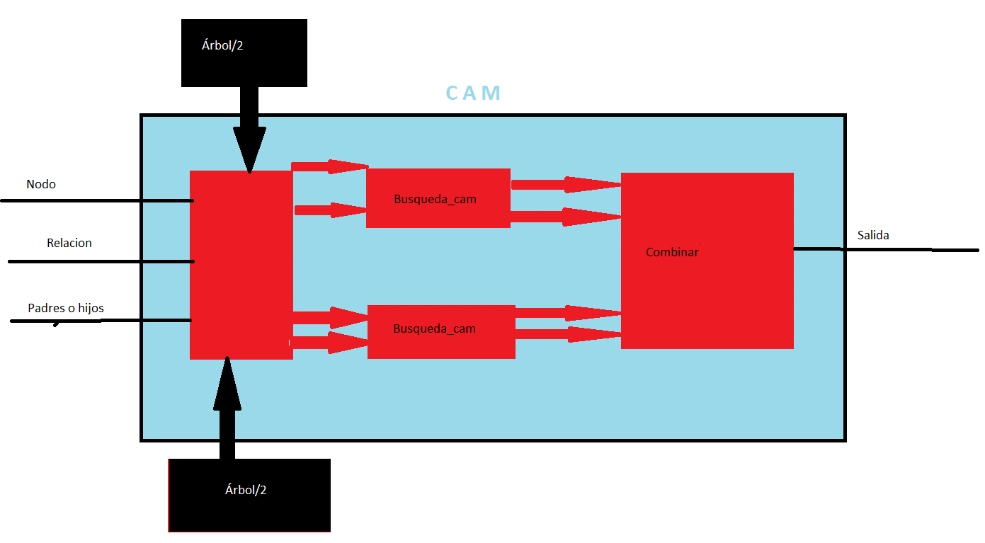
En esta versión no tenemos condiciones de parada, debido a que nos empeora el tiempo medio que tardaremos en el programa. Esta es la prueba con la versión del árbol de 4096. Podemos comprobar que el minimo es muy pequeño pero la media es de casi 500 ciclos más que sin condición de parada.

CAM hash
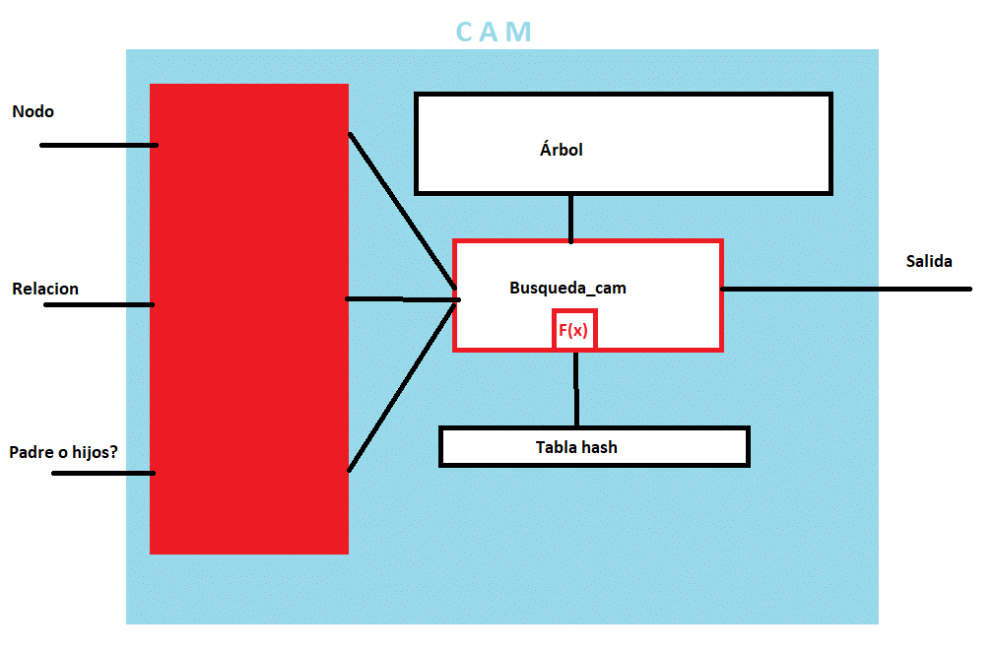
- Sin optimizar, esta CAM tarda entre 1/Numero de buckets y N ciclos en realizar la busqueda
- Buen timing sin necesitar de recursos excesivos.
 | 128 | 256 | 512 | 1024 | 2048 | 4096 | 8192
SLICE | 38 | 40 | 42 | 47 | 48 | 56 | 67
LUT | 120 | 118 | 125 | 131 | 126 | 137 | 141
FF | 108 | 117 | 126 | 133 | 138 | 149 | 156
DSP | 0 | 0 | 0 | 0 | 0 | 0 | 0
BRAM | 1 | 1 | 1 | 2 | 3 | 6 | 14
SRL | 0 | 0 | 0 | 0 | 0 | 0 | 0
- Se necesita rellenar la tabla hash y almacenarla previamente en la CAM.
- La mejora depende del número de buckets (EN ESTE CASO HEMOS USADO 8)
Timing | 5.353 | 5.879 | 6.317 | 6.164 | 6.489 | 6.527 | 7.411

Latency (min) | 17 | 30 | 50 | 121 | 244 | 492 | 926
Latency (avg) | 50 | 100 | 184 | 364 | 730 | 1437 | 2841
Latency (max) | 134 | 262 | 518 | 1030 | 2054 | 4102 | 8198
Interval (min) | 18 | 31 | 51 | 122 | 245 | 493 | 927
Interval (avg) | 51 | 101 | 186 | 366 | 731 | 1439 | 2843
Interval( (max) | 135 | 263 | 519 | 1031 | 2055 | 4103 | 8199

CAM hash optimizada
Con las mejoras de optimizacion de HLS, esta CAM es una buena candidata, con un equilibrio entre coste de recursos, latencia, intervalo...
 | 128 | 256 | 512 | 1024 | 2048 | 4096 | 8192
SLICE | 77 | 81 | 86 | 83 | 95 | 97 | 105
LUT | 253 | 246 | 266 | 256 | 290 | 306 | 315
FF | 118 | 192 | 200 | 204 | 215 | 215 | 231
DSP | 0 | 0 | 0 | 0 | 0 | 0 | 0
BRAM | 1 | 1 | 1 | 2 | 3 | 6 | 14
El timing es algo elevada conforme aumenta el tamaño del árbol
SRL | 0 | 0 | 0 | 0 | 0 | 0 | 0
Timing | 6.923 | 7.426 | 8.409 | 8.865 | 8.324 | 7.906 | 8.386

Latency (min) | 7 | 1 | 7 | 8 | 7 | 1 | 7
Latency (avg) | 19 | 28 | 48 | 90 | 164 | 316 | 645
Latency (max) | 29 | 52 | 94 | 163 | 302 | 544 | 1175
Interval (min) | 8 | 2 | 8 | 9 | 8 | 2 | 8
Interval (avg) | 20 | 29 | 49 | 90 | 165 | 317 | 646
Interval( (max) | 30 | 53 | 95 | 164 | 303 | 545 | 1176

CAM hash binaria
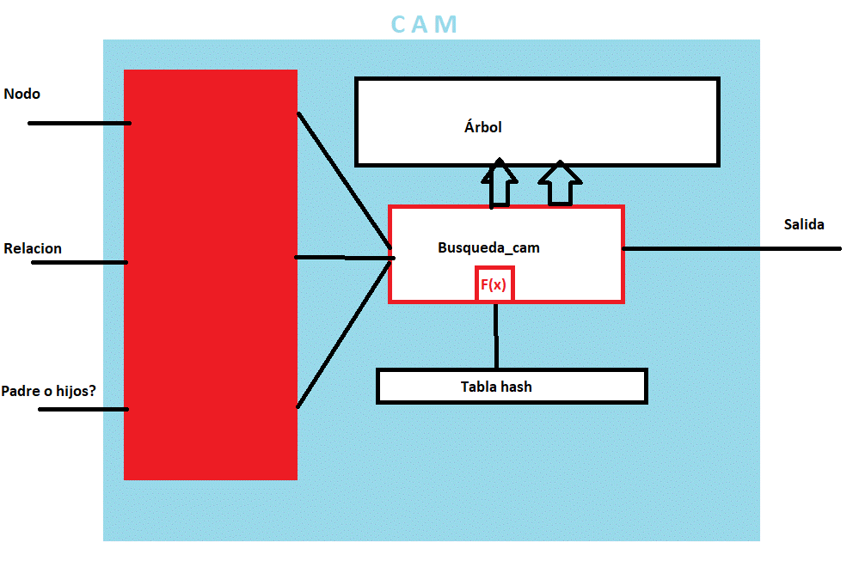
Con optimizacion y doble acceso a memoria, esta CAM es una buena candidata, con un equilibrio entre coste de recursos, latencia, intervalo...
- En el peor de los casos, el metodo tarda menos de 1/3*N
 | 128 | 256 | 512 | 1024 | 2048 | 4096 | 8192
SLICE | 141 | 140 | 163 | 171 | 165 | 187 | 209
LUT | 412 | 428 | 500 | 529 | 497 | 554 | 584
FF | 318 | 336 | 359 | 376 | 403 | 416 | 449
DSP | 0 | 0 | 0 | 0 | 0 | 0 | 0
BRAM | 1 | 1 | 2 | 2 | 3 | 6 | 14
SRL | 0 | 0 | 0 | 0 | 0 | 0 | 0
Timing elevado y coste en recursos más elevado de lo normal, pero aún es asumible y viable.
Timing | 8.215 | 7.862 | 8.144 | 8.109 | 8.142 | 8.18 | 8.681

Latency (min) | 7 | 1 | 7 | 9 | 7 | 1 | 7
Latency (avg) | 17 | 24 | 40 | 71 | 131 | 250 | 502
Latency (max) | 25 | 51 | 93 | 143 | 287 | 537 | 1129
Interval (min) | 8 | 2 | 8 | 10 | 8 | 2 | 8
Interval (avg) | 18 | 25 | 41 | 72 | 131 | 250 | 503
Interval( (max) | 26 | 52 | 94 | 144 | 288 | 538 | 1130

CAM multi hax
En el peor de los casos, el metodo tarda menos de 1/3*N. En el mejor, tarda 1 ciclo
 | 128 | 256 | 512 | 1024 | 2048 | 4096 | 8192
SLICE | 166 | 156 | 174 | 183 | 204 | 228 | 239
LUT | 490 | 505 | 539 | 567 | 621 | 654 | 671
FF | 403 | 425 | 452 | 473 | 503 | 521 | 558
DSP | 0 | 0 | 0 | 0 | 0 | 0 | 0
BRAM | 1 | 1 | 2 | 2 | 3 | 6 | 14
Timing MUY elevado y coste en recursos más elevado de lo normal, pero aún es asumible y viable.
SRL | 8 | 0 | 12 | 14 | 16 | 16 | 16
Timing | 8.138 | 8.133 | 8.324 | 8.695 | 8.31 | 9.06 | 8.942

Latency (min) | 28 | 6 | 41 | 40 | 42 | 6 | 37
Latency (avg) | 59 | 78 | 125 | 220 | 397 | 755 | 1513
Latency (max) | 86 | 156 | 246 | 429 | 867 | 1617 | 3393
Interval (min) | 1 | 1 | 1 | 1 | 1 | 1 | 1
Interval (avg) | 18 | 25 | 40 | 72 | 131 | 250 | 503
Interval( (max) | 28 | 52 | 94 | 144 | 288 | 538 | 1130

CAM hash ideal
- Esta CAM es la mejor en la teoría. Es ultrarrápida y no consume muchos recursos si no contamos el almacenamiento de las tablas hash
 | 128 | 256 | 512 | 1024 | 2048 | 4096 | 8192
SLICE | 35 | 31 | 32 | 31 | 36 | 40 | 44
LUT | 87 | 71 | 76 | 78 | 83 | 86 | 102
FF | 52 | 45 | 45 | 45 | 45 | 45 | 56
DSP | 0 | 0 | 0 | 0 | 0 | 0 | 0
El único defecto de este modelo de CAM es que necesitas memoria adicional para los indices, cuyo tamaño es N para almacenar los índices de cada nodo, y que cada vez que se actualice el árbol habrá que actualizar los índices también.
BRAM | 2 | 3 | 3 | 4 | 7 | 13 | 28
SRL | 0 | 0 | 0 | 0 | 0 | 0 | 0
Timing | 6.623 | 7.243 | 7.86 | 7.535 | 7.611 | 8.603 | 7.879

Latency (min) | 3 | 3 | 3 | 3 | 3 | 3 | 3
Latency (avg) | 5 | 6 | 5 | 5 | 5 | 5 | 5
Latency (max) | 8 | 10 | 10 | 8 | 8 | 8 | 10
No merece la pena dar dos hijos por ciclo porque no vamos a tener que consumir mas de dos hijos por ciclo
Interval (min) | 4 | 4 | 4 | 4 | 4 | 4 | 4
Interval (avg) | 7 | 7 | 6 | 6 | 6 | 6 | 6
Interval( (max) | 9 | 11 | 11 | 9 | 9 | 9 | 11

Latency (min) |  |  |  |  |  | 5 | 5
Latency (avg) |  |  |  |  |  | 643 | 936
Latency (max) |  |  |  |  |  | 42563 | 87333
Interval (min) |  |  |  |  |  | 6 | 6
Interval (avg) |  |  |  |  |  | 645 | 939
Interval( (max) |  |  |  |  |  | 42565 | 87344

CAM hash 2 memorias
Este modelo lo descartaremos. No hay ganancia en ningún aspecto con respecto a diseños más simples de CAM hash: Nos cuesta más recursos, timing, lartencia, intervalos.... Y aparte, es una CAM compleja de diseñar, sobre todo por la función hash necesaria
 | 128 | 256 | 512 | 1024 | 2048 | 4096 | 8192
SLICE | 127 | 130 | 124 | 129 | 143 | 157 | 170
LUT | 344 | 362 | 368 | 386 | 409 | 411 | 446
FF | 315 | 333 | 339 | 361 | 377 | 385 | 403
DSP | 0 | 0 | 0 | 0 | 0 | 0 | 0
BRAM | 1 | 2 | 2 | 2 | 4 | 7 | 13
SRL | 0 | 0 | 0 | 0 | 0 | 0 | 0
Timing | 7.551 | 9.092 | 9.234 | 9.102 | 9.136 | 8.651 | 9.118

Latency (min) | 7 | 11 | 10 | 11 | 7 | 2 | 2
Latency (avg) | 47 | 98 | 181 | 362 | 678 | 1369 | 2728
Latency (max) | 161 | 335 | 651 | 1341 | 2584 | 5150 | 10331
Interval (min) | 8 | 12 | 11 | 12 | 8 | 3 | 3
Interval (avg) | 48 | 99 | 182 | 364 | 679 | 1370 | 2729
Interval( (max) | 162 | 336 | 652 | 1342 | 2585 | 5151 | 10333

